缓存
Application
数据库

User user = (User) session.get(User.class, 5);
user.setUserName("tomcat")
commite(); // 会对比cache中内容，如果一样
就不修改数据库。
cache1
5 user
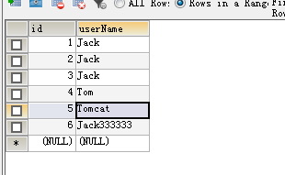

session2
cache2

session3
cache3

一对一
用户表
身份证表

基于外键
t_user |  | t_idcard
userId | u_name | cardNum | palce | user_id
1 | tom | 441202XXX | tom | 1

外键, 唯一

基于主键
t_user |  | t_idcard
userId | u_name | user_id | cardNum | palce
1 | tom | 1 | 441202XXX | tom

外键，主键

